様式第２号事前計画書【別紙】
（要領別紙１－様式第２号）（第２の１の(4)関係）
信州の森林づくり事業 事前計画書

地域振興局 | 事業主体 | 市町村 | 団地名等 |  |  | 事業名等 |  | 法令制限等 |  |  |  |  |  | 計画区分及び認定等年月日 |  | 協定締結状況 | その他 | 事業内容及び計画量等 |  |  |  |  |  |  |  |  |  |  |  | 補助金交付申請見込 |  |  |  |  |  |  |  |  |  | 備 考 | 執行管理用
 |  |  | 経営計画団地名 | 箇所名 | 図面番号 | 事業名 | 事業区分 | 保安林 |  |  | その他（砂防、文化財等） |  |  | 経営計画 | 特定間伐 促進計画 | 協定締結日 | 主伐・再造林ガイドラインに基づく施業 | 事業種類① | 事業種類② | 事業量 |  |  |  |  | 搬出 材積 | 平均 材積 | 事業実施 予定期間 | 出 材 予定時期 | 主な樹種 | 申請回 | （適用見込） 標準単価 | 現場監督費率 | 社会保険料率 | 間接 費率 | 補助率 （通常分） | 補助率 （嵩上げ分） | 補助率 | 標 準 事業費 | 補助金額 |  | 確定した 場合に〇
 |  |  | 協定締結団地名
 |  |  | 里山整備利用地域名 |  |  |  |  | 有無 | 指定施業要件 | 手続 | 有無 | 要件 | 手続 |  |  |  |  |  |  | （ha） | (.m3) | （t） | （回） | （m） | （m3） | （m3/ha） |  |  |  |  | （円/ha.t.回.m） | （％） | （％） | （％） |  |  |  | （円） | （円）
1 | 7 | 8 | 9 | 10 | 11 | 12 | 13 | 14 | 15 | 16 | 17 | 18 | 19 | 20 | 21 | 22 | 23 | 24 | 25 | 26 | 27 | 28 | 29 | 30 | 31 | 32 | 33 | 34 | 35 | 36 | 37 | 38 | 39 | 40 | 41 | 41 | 43 | 44 | 45 | 56 | 57
 |  |  |  |  |  |  |  |  |  |  |  |  |  |  |  |  |  |  |  |  |  |  |  |  |  | #DIV/0! |  |  |  |  |  |  |  | 0 |  |  | 0.00 | 0 | 0
 |  |  |  |  |  |  |  |  |  |  |  |  |  |  |  |  |  |  |  |  |  |  |  |  |  | #DIV/0! |  |  |  |  |  |  |  | 0 |  |  | 0.00 | 0 | 0
 |  |  |  |  |  |  |  |  |  |  |  |  |  |  |  |  |  |  |  |  |  |  |  |  |  | #DIV/0! |  |  |  |  |  |  |  | 0 |  |  | 0.00 | 0 | 0
 |  |  |  |  |  |  |  |  |  |  |  |  |  |  |  |  |  |  |  |  |  |  |  |  |  | #DIV/0! |  |  |  |  |  |  |  | 0 |  |  | 0.00 | 0 | 0
 |  |  |  |  |  |  |  |  |  |  |  |  |  |  |  |  |  |  |  |  |  |  |  |  |  | #DIV/0! |  |  |  |  |  |  |  | 0 |  |  | 0.00 | 0 | 0
 |  |  |  |  |  |  |  |  |  |  |  |  |  |  |  |  |  |  |  |  |  |  |  |  |  | #DIV/0! |  |  |  |  |  |  |  | 0 |  |  | 0.00 | 0 | 0
 |  |  |  |  |  |  |  |  |  |  |  |  |  |  |  |  |  |  |  |  |  |  |  |  |  | #DIV/0! |  |  |  |  |  |  |  | 0 |  |  | 0.00 | 0 | 0
 |  |  |  |  |  |  |  |  |  |  |  |  |  |  |  |  |  |  |  |  |  |  |  |  |  | #DIV/0! |  |  |  |  |  |  |  | 0 |  |  | 0.00 | 0 | 0
 |  |  |  |  |  |  |  |  |  |  |  |  |  |  |  |  |  |  |  |  |  |  |  |  |  | #DIV/0! |  |  |  |  |  |  |  | 0 |  |  | 0.00 | 0 | 0
 |  |  |  |  |  |  |  |  |  |  |  |  |  |  |  |  |  |  |  |  |  |  |  |  |  | #DIV/0! |  |  |  |  |  |  |  | 0 |  |  | 0.00 | 0 | 0
 |  |  |  |  |  |  |  |  |  |  |  |  |  |  |  |  |  |  |  |  |  |  |  |  |  | #DIV/0! |  |  |  |  |  |  |  | 0 |  |  | 0.00 | 0 | 0
 |  |  |  |  |  |  |  |  |  |  |  |  |  |  |  |  |  |  |  |  |  |  |  |  |  | #DIV/0! |  |  |  |  |  |  |  | 0 |  |  | 0.00 | 0 | 0
 |  |  |  |  |  |  |  |  |  |  |  |  |  |  |  |  |  |  |  |  |  |  |  |  |  | #DIV/0! |  |  |  |  |  |  |  | 0 |  |  | 0.00 | 0 | 0
 |  |  |  |  |  |  |  |  |  |  |  |  |  |  |  |  |  |  |  |  |  |  |  |  |  | #DIV/0! |  |  |  |  |  |  |  | 0 |  |  | 0.00 | 0 | 0

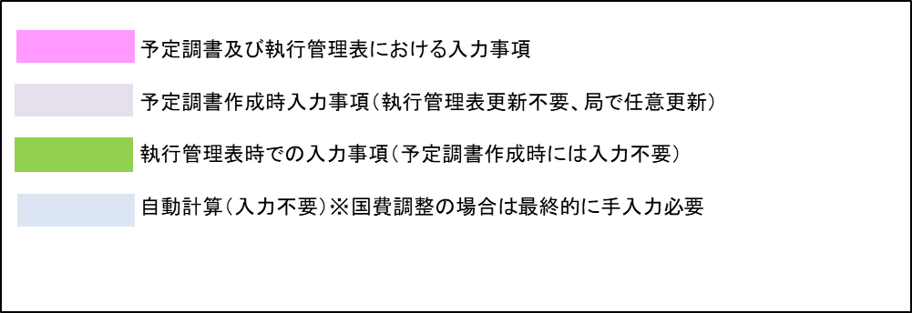
 | 注１ | 市町村毎に別葉とすること。
 | ２ | 実施区域や森林作業道等の路網（既設を含む）を明示した図面を必ず添付すること。
 |  | 図面は原則として1/5,000施業図とし、森林経営計画等の図面が活用できる場合は、上記計画箇所を適宜明示すること。
 | ３ | 「計画区分」の欄については、森林経営計画等の認定（促進計画にあっては当該計画の作成）又は変更認定（追加作成）された年月日を記載し、各計画の記載事項等の整合を確認の上、作成すること。
 |  | なお、森林経営計画に基づいて事業を実施する場合は、特定間伐等促進計画や集約化実施計画の記載は要しない。
 | ４ | 「事業内容及び計画量等」及び「補助金交付申請見込」の欄については、見込（概数及び予定）の記載で構わないが、可能な限り正確な見通しに立つよう努めること。
 | ５ | 間伐及び更新伐については、査定単位（搬出材積の区分されるまとまり）毎に記載すること。
 | ６ | 路網密度は、間伐等の実施区域内での「路網延長（ｍ）÷区域面積（ha）」で算出し、既設がある場合は路網延長に加算、開設に到達路網を含む場合は当該区間を路網延長に加えず算出すること。
 |  | 備考欄には適用見込標準単価の根拠となるもの、人工造林においては伐採との連携内容を記載すること。

様式第2号図面＜記載例＞
（要領別紙１－様式第２号）（第２の１の（４）関係）

計 画 図（イメージ）
⑤ 間伐 ４ha
・ｼｽﾃﾑ：車両系 （0→75m/ha）
・搬出：200m³ （50m³/ha）

⑥ 間伐 ２ha
・ｼｽﾃﾑ：車両系 （0→100m/ha）
・搬出：100m³ （50m³/ha）

計画対象区域
面積：１００ha

⑩ 森林作業道
開設：400ｍ
⑧ 森林作業道
開設：500ｍ

⑦ 森林作業道
開設：480ｍ

⑨ 森林作業道
開設：500ｍ

③ 間伐 １０ha
・ｼｽﾃﾑ：架線系 （0→50m/ha）
・搬出：400m³ （40m³/ha）

① 間伐 ６ha
・ｼｽﾃﾑ：車両系 （20→100m/ha）
・搬出：240m³ （40m³/ha）

② 更新伐 ８ha
・ｼｽﾃﾑ：車両系 （60→100m/ha）
・搬出：600m³ （75m³/ha）
④ 間伐 ２ha
・伐捨間伐
・搬出：0m³

別紙１（法令）記載例
記載例

【様式第６号 別紙１：法令チェックリスト】 |  | 市町村 | 〇〇市 | 確認方法 | 協議内容 | 問合せ先
 |  | 箇所名 | 〇〇団地
・法指定地等を確認しているか？ 許可・協議・調整等が必要な場合は、済んでいるか？ （欄は適宜追加すること） | ・伐採届（あり☑／協議年月日：令和３年６月１日／承認年月日：令和３年６月20日）なし□
 | ・保安林（あり☑／協議年月日：令和３年６月１日／承認年月日：令和３年６月20日）なし□ |  |  | 森林簿 | 間伐届、作業許可 | 地域振興局林務課
 | 【保安林の指定施業要件（補助対象の事業内容に関係する要件のみ記入・チェック）】
 | ・保安林の指定後最初に択伐を行う森林の択伐率（材積率）： 30 ％
 | ・間伐率（材積率）： 35 ％
 | ・植栽本数： 本/ha ・ 指定なし☑
 | ・砂防法（あり□／協議年月日： ／承認年月日： ）なし☑ |  |  | くらしのマップ |  | 建設事務所
 | ・急傾法（あり□／協議年月日： ／承認年月日： ）なし☑ |  |  | くらしのマップ |  | 建設事務所
 | ・河川法（あり□／協議年月日： ／承認年月日： ）なし☑ |  |  |  |  | 建設事務所
 | ・自然公園法（あり□／協議年月日： ／承認年月日： ）なし☑ |  |  | くらしのマップ |  | 地域振興局環境課
 | ・地すべり防止区域 （あり□林務or建設or農政／協議年月日： ／承認年月日： ）なし☑ |  |  | くらしのマップ |  | 地域振興局林務課、建設事務所、地域振興局農地整備課
 | ・県有林（あり□／協議年月日： ／承認年月日： ）なし☑ |  |  | 県HP |  | 地域振興局林務課
 | ・官行造林地（あり□／協議年月日： ／承認年月日： ）なし☑ |  |  | 中部森林管理局HP |  | 中部森林管理局、森林管理署
 | ・希少動植物（あり□／協議年月日： ／承認年月日： ）なし☑ |  |  | 環境省HP |  | 地域振興局環境課
 | ・文化財保護法 |  |  | 市町村HP |  | 市町村教育委員会
 | ①文化財 （あり□／協議年月日： ／承認年月日： ）なし☑
 | ②埋文包蔵地（あり□／協議年月日： ／承認年月日： ）なし☑
 | ・ （あり□／協議年月日： ／承認年月日： ）なし□
 | ・ （あり□／協議年月日： ／承認年月日： ）なし□
 | ・ （あり□／協議年月日： ／承認年月日： ）なし□

左欄：事業実行時担当者がチェック

【記載による留意事項】
・本チェックシートは、造林事業実行段階において事業主体が申請箇所の各種法令の確認、手続き状況の確認するものとして利用してください（事業主体により記載）。

※：チェック済みの本紙を、確認書の別紙として添付してください。
主伐・再造林推進ガイドラインのチェックシートに換えることができる。

（参考）様式第9号別紙関係
様式第9号別紙「下刈の実施を必要とする理由」の記載にあたっては以下を参考にすること。
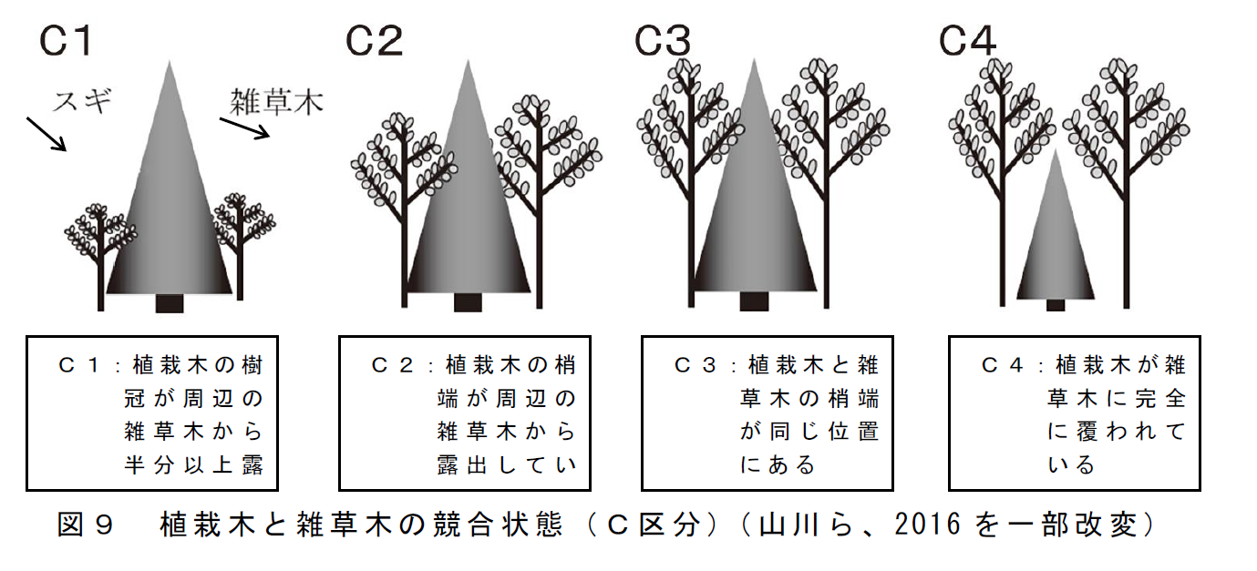

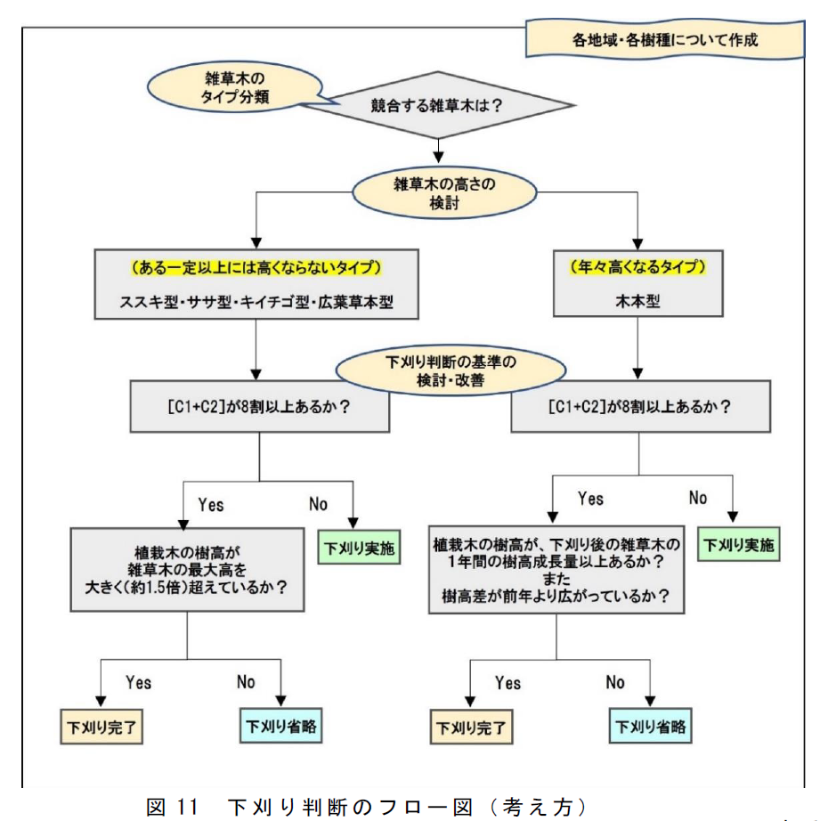

 | 「造林に係る省力化・低コスト技術指針の解説」（令和７年３月31日付け６林整整第898号林野庁森林整備部整備課長通知）から抜粋

